(図表5 )
 |  | ３. 個人市民税

 |  | （図表５） 個人市民税納税義務者１人当たり負担額の推移
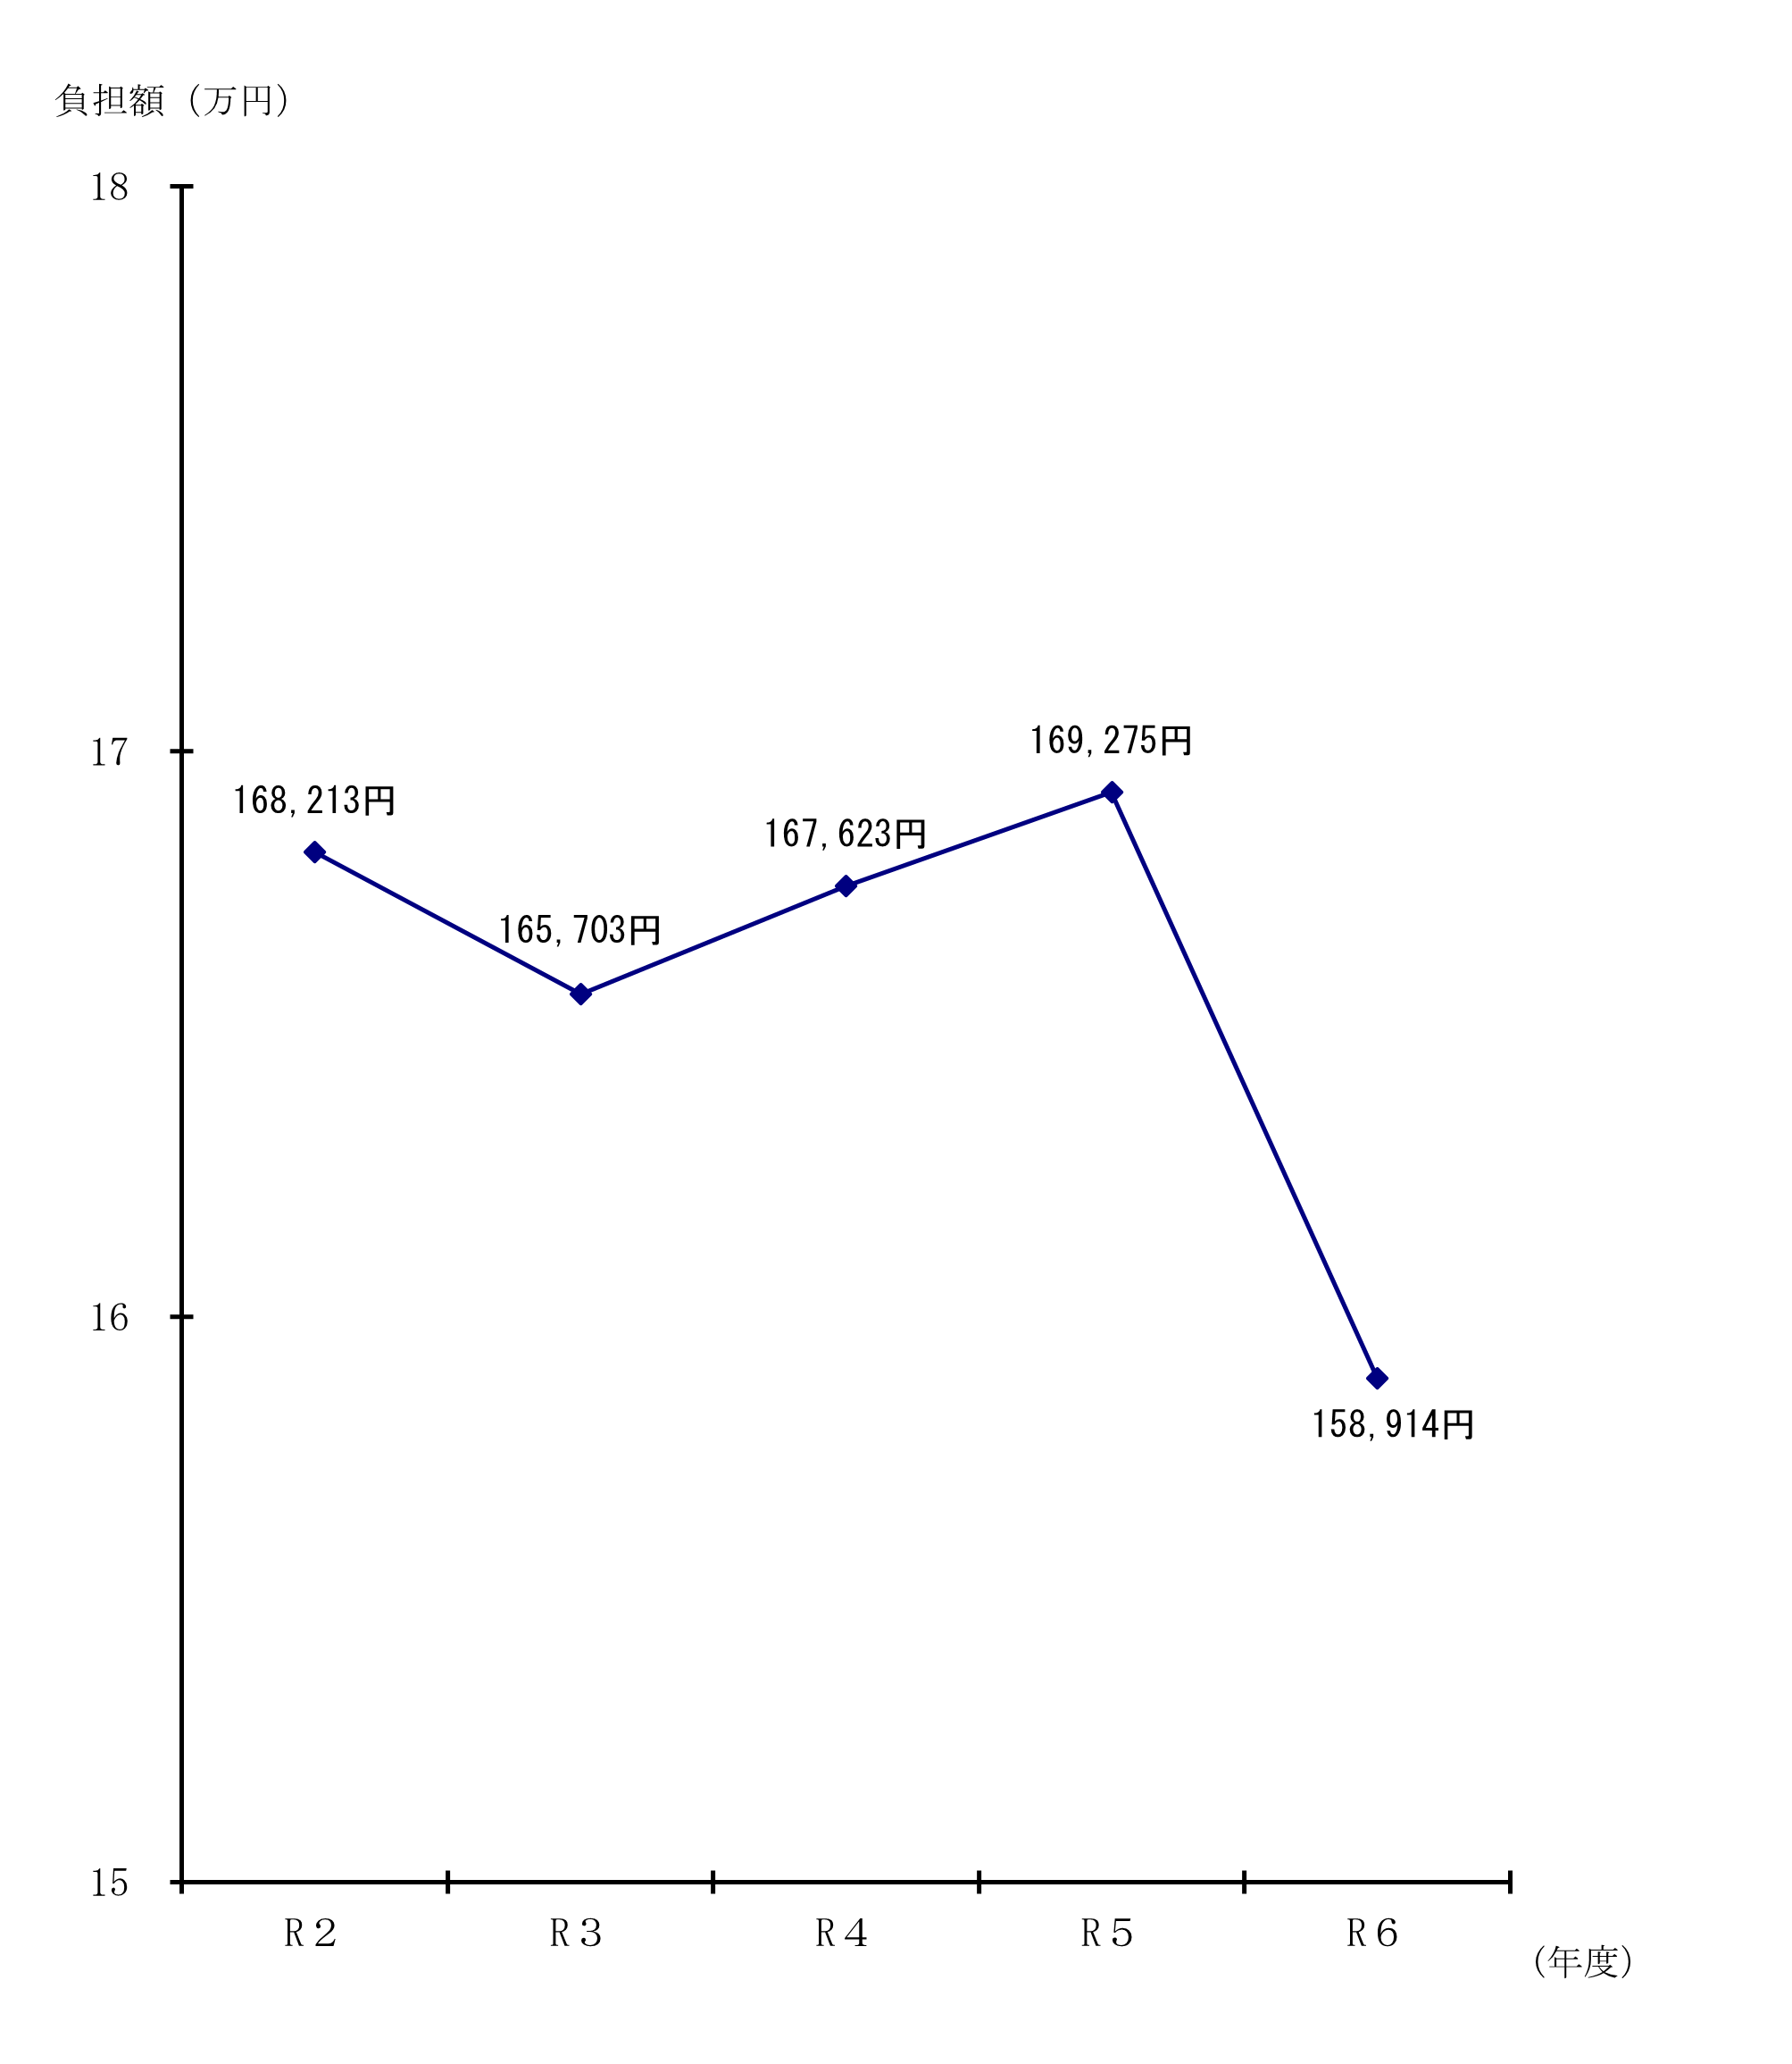

令和

 | 年度 |  |  | R２ | R３ | R４ | R５ | R６
 |  | 調定額 (千円) | Ａ | 91,969,344 | 91,158,262 | 92,872,544 | 94,713,173 | 89,983,544
 |  | 納税義務者数(人) | Ｂ | 546,742 | 550,130 | 554,055 | 559,523 | 566,239
 |  | Ａ ／ Ｂ (円) | Ｃ | 168,213 | 165,703 | 167,623 | 169,275 | 158,914
 |  | Ｃ の 前 年 比（％） |  | 100.0 | 98.5 | 101.2 | 101.0 | 93.9
注1) 納税義務者数は決算ベースでの人数である（併徴者の重複計上はない。）。 注2） 令和6年度は定額減税（特別税額控除）実施による影響がある。

(8)課標段階別-3
(8) 所得割の納税義務者に係る課税標準額の段階別所得割額等の推移（7月1日現在）(つづき) |  |  |  |  |  |  |  |  |  |  |  |  |  |  |  |  |  |  |  |  |  | （単位：千円)
 |  |  | 区 分 |  |  |  | 算 出 税 額 （ つ づ き ） |  |  |  |  |  |  |  | 税 額 控 除 額
 |  |  |  |  |  |  |  | 一般株式等に 係る譲渡所得 等分 |  | 上場株式等に 係る譲渡所得 等分 | 上場株式等の配当所得等分 | 先物取引に係る 雑所得分 |  |  | 調整 控除 | 配当 控除 | 住宅借入金 等特別税額 控除 | 寄附金税額 控除 | 外国税額 控除 |  | 税額 調整額 | 配当割額の 控除額 | 株式等譲渡所得割額の控除額
(e)
(c)
(e)
(c)
課税標準額の段階 |  |  |  |  |  |  |  |  |  |  |  |  |  | 計 |  |  |  |  |  | 計

令 和 |  | ２ | 年 度 |  |  |  |  | 839,691 |  | 94,191 | 20,555 |  | 14,084 | 94,314,842 | 1,337,340 | 84,146 | 1,420,522 | 2,307,244 | 1,491 | 5,150,743 | 7,010 | 51,866 | 50,632
令 和 |  | ３ | 年 度 |  |  |  |  | 464,765 |  | 171,321 | 20,961 |  | 22,138 | 94,148,795 | 1,348,218 | 80,522 | 1,622,523 | 2,949,339 | 1,084 | 6,001,686 | 6,259 | 48,420 | 80,503
令 和 |  | ４ | 年 度 |  |  |  |  | 385,110 |  | 206,928 | 33,563 |  | 21,010 | 97,165,095 | 1,347,802 | 100,837 | 1,727,736 | 3,806,423 | 1,360 | 6,984,158 | 5,577 | 58,471 | 80,970
令 和 |  | ５ | 年 度 |  |  |  |  | 739,064 |  | 111,947 | 31,798 |  | 51,682 | 99,654,125 | 1,351,014 | 110,531 | 1,680,706 | 4,627,429 | 1,796 | 7,771,476 | 5,689 | 52,218 | 52,879
令 和 |  | ６ | 年 度 |  |  |  |  | 428,115 |  | 299,815 | 50,929 |  | 34,473 | 101,950,767 | 1,258,804 | 120,300 | 1,496,897 | 5,203,911 | 4,416 | 8,084,328 | 1,004 | 82,337 | 134,886
令 和 |  | ７ | 年 度 |  |  |  |  | 667,921 |  | 411,548 | 68,637 |  | 27,642 | 107,159,209 | 1,370,688 | 124,658 | 1,386,896 | 5,888,410 | 2,739 | 8,773,391 | 4,276 | 110,148 | 172,003

10 | 万円 | 以下の金額 |  |  |  |  |  | 10,165 |  | 40,552 | 3,695 |  | 7,896 | 750,991 | 27,714 | 345 | 41 | 11,147 | 1 | 39,248 | 41 | 3,540 | 8,015
10 | 万円 | を超え | 100 | 万円 | 以下 |  |  | 35,252 |  | 37,795 | 6,850 |  | 2,385 | 7,726,134 | 477,524 | 4,641 | 87,803 | 90,800 | 24 | 660,792 | 3,039 | 10,184 | 18,302
100 | 万円 | 〃 | 200 | 万円 | 〃 |  |  | 41,356 |  | 47,845 | 4,978 |  | 2,387 | 18,225,042 | 429,168 | 8,112 | 544,558 | 443,345 | 106 | 1,425,289 | 1,196 | 12,459 | 19,977
200 | 万円 | 〃 | 300 | 万円 | 〃 |  |  | 62,022 |  | 55,388 | 3,798 |  | 3,559 | 18,331,147 | 191,438 | 8,569 | 574,580 | 757,594 | 79 | 1,532,260 | － | 13,039 | 13,542
300 | 万円 | 〃 | 400 | 万円 | 〃 |  |  | 53,458 |  | 25,656 | 6,575 |  | 2,005 | 14,231,890 | 101,440 | 7,734 | 175,257 | 780,929 | 338 | 1,065,698 | － | 13,153 | 13,986
400 | 万円 | 〃 | 550 | 万円 | 〃 |  |  | 57,991 |  | 44,386 | 6,056 |  | 2,354 | 13,772,376 | 73,016 | 10,873 | 4,488 | 874,329 | 455 | 963,161 | － | 12,300 | 17,535
550 | 万円 | 〃 | 700 | 万円 | 〃 |  |  | 21,443 |  | 20,574 | 2,293 |  | 1,808 | 6,882,659 | 27,356 | 6,570 | 78 | 508,468 | 115 | 542,587 | － | 6,088 | 9,583
700 | 万円 | 〃 | 1,000 | 万円 | 〃 |  |  | 91,970 |  | 27,734 | 4,528 |  | 1,140 | 8,167,787 | 23,742 | 12,345 | 91 | 659,126 | 800 | 696,104 | － | 9,225 | 13,936
1,000 | 万円 | を超える金額 |  |  |  |  |  | 294,264 |  | 111,618 | 29,864 |  | 4,108 | 19,071,183 | 19,290 | 65,469 | － | 1,762,672 | 821 | 1,848,252 | － | 30,160 | 57,127

 |  |  | 区 分 |  |  |  |  | 所 得 割 額
 |  |  |  |  |  |  |  | 定額による 特別控除額 | 所得税の納税義務 |  |  |  | 計
課税標準額の段階 |  |  |  |  |  |  |  |  |  | あ り | な し

令 和 |  | ２ | 年 度 |  |  |  |  | 0 |  | 86,527,208 | 2,527,383 |  | 89,054,591
令 和 |  | ３ | 年 度 |  |  |  |  | 0 |  | 85,339,802 | 2,672,076 |  | 88,011,878
令 和 |  | ４ | 年 度 |  |  |  |  | 0 |  | 87,267,477 | 2,768,398 |  | 90,035,875
令 和 |  | ５ | 年 度 |  |  |  |  | 0 |  | 89,001,406 | 2,770,279 |  | 91,771,685
令 和 |  | ６ | 年 度 |  |  |  |  | 6,124,100 |  | 85,284,043 | 2,240,024 |  | 87,524,067
令 和 |  | ７ | 年 度 |  |  |  |  | 47,841 |  | 88,217,239 | 9,833,999 |  | 98,051,238

10 | 万円 | 以下の金額 |  |  |  |  |  | 189 |  | 659,790 | 40,168 |  | 699,958
10 | 万円 | を超え | 100 | 万円 | 以下 |  |  | 443 |  | 3,536,629 | 3,496,529 |  | 7,033,158
100 | 万円 | 〃 | 200 | 万円 | 〃 |  |  | 401 |  | 14,201,073 | 2,564,551 |  | 16,765,624
200 | 万円 | 〃 | 300 | 万円 | 〃 | 2 | 3 | 309 |  | 14,798,480 | 1,973,517 |  | 16,771,997
300 | 万円 | 〃 | 400 | 万円 | 〃 |  |  | 298 |  | 11,654,543 | 1,484,212 |  | 13,138,755
400 | 万円 | 〃 | 550 | 万円 | 〃 |  |  | 439 |  | 12,505,812 | 273,129 |  | 12,778,941
550 | 万円 | 〃 | 700 | 万円 | 〃 |  |  | 838 |  | 6,323,132 | 431 |  | 6,323,563
700 | 万円 | 〃 | 1,000 | 万円 | 〃 |  |  | 24,831 |  | 7,422,229 | 1,462 |  | 7,423,691
1,000 | 万円 | を超える金額 |  |  |  |  |  | 20,093 |  | 17,115,551 | － |  | 17,115,551

